S24120553-12.24-2.0-ph
总箱数 | 4 | 类型 | 普货 | 箱规 | 60 | 32 | 42 | 60 | 32 | 42 | 50 | 40 | 30 | 60 | 32 | 42
总箱重 | 60 | 价格 | 2800 | 箱重 | 15 |  |  | 15 |  |  | 15 |  |  | 15 |  |  | 0 | 0 | 0 | 0 | 0 | 0 | 0 | 0 | 0 | 0 | 0 | 0 | 0 | 0 | 0 | 0 | 0 | 0 | 0 | 0 | 0 | 0 | 0 | 0 | 0 | 0 | 0 | 0 | 0 | 0 | 0 | 0 | 0 | 0 | 0 | 0 | 0 | 0 | 0 | 0 | 0 | 0 | 0 | 0 | 0 | 0 | 0 | 0 | 0 | 0 | 0 | 0 | 0 | 0 | 0 | 0
总体积 | 0.30 |  |  | 体积 | 0.08064 |  |  | 0.08064 |  |  | 0.06 |  |  | 0.08064 |  |  | 0 | 0 | 0 | 0 | 0 | 0 | 0 | 0 | 0 | 0 | 0 | 0 | 0 | 0 | 0 | 0 | 0 | 0 | 0 | 0 | 0 | 0 | 0 | 0 | 0 | 0 | 0 | 0 | 0 | 0 | 0 | 0 | 0 | 0 | 0 | 0 | 0 | 0 | 0 | 0 | 0 | 0 | 0 | 0 | 0 | 0 | 0 | 0 | 0 | 0 | 0 | 0 | 0 | 0 | 0 | 0
总单边+1体积 | 0.32 |  |  | 单边+1体积 | 0.086559 |  |  | 0.086559 |  |  | 0.064821 |  |  | 0.086559 |  |  | 0 | 0 | 0 | 0 | 0 | 0 | 0 | 0 | 0 | 0 | 0 | 0 | 0 | 0 | 0 | 0 | 0 | 0 | 0 | 0 | 0 | 0 | 0 | 0 | 0 | 0 | 0 | 0 | 0 | 0 | 0 | 0 | 0 | 0 | 0 | 0 | 0 | 0 | 0 | 0 | 0 | 0 | 0 | 0 | 0 | 0 | 0 | 0 | 0 | 0 | 0 | 0 | 0 | 0 | 0 | 0
总件数 | 256 |  |  | 每箱件数 | 52 |  |  | 48 |  |  | 84 |  |  | 72 |  |  | 0 | 0 | 0 | 0 | 0 | 0 | 0 | 0 | 0 | 0 | 0 | 0 | 0 | 0 | 0 | 0 | 0 | 0 | 0 | 0 | 0 | 0 | 0 | 0 | 0 | 0 | 0 | 0 | 0 | 0 | 0 | 0 | 0 | 0 | 0 | 0 | 0 | 0 | 0 | 0 | 0 | 0 | 0 | 0 | 0 | 0 | 0 | 0 | 0 | 0 | 0 | 0 | 0 | 0 | 0 | 0
图片 | sku | 中文sku | 原定总数 | 实际到货 | 1 |  |  | 2 |  |  | 3 |  |  | 4 |  |  | 5 | 6 | 7 | 8 | 9 | 10 | 11 | 12 | 13 | 14 | 15 | 16 | 17 | 18 | 19 | 20 | 21 | 22 | 23 | 24 | 25 | 26 | 27 | 28 | 29 | 30 | 31 | 32 | 33 | 34 | 35 | 36 | 37 | 38 | 39 | 40 | 41 | 42 | 43 | 44 | 45 | 46 | 47 | 48 | 49 | 50 | 51 | 52 | 53 | 54 | 55 | 56 | 57 | 58 | 59 | 60
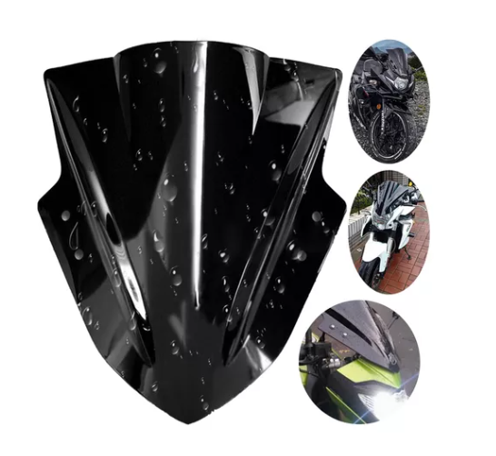 | A16-MTCDFB-Negro | 摩托车挡风板 | 100 | 100 | 40 |  |  | 40 |  |  |  |  |  | 20
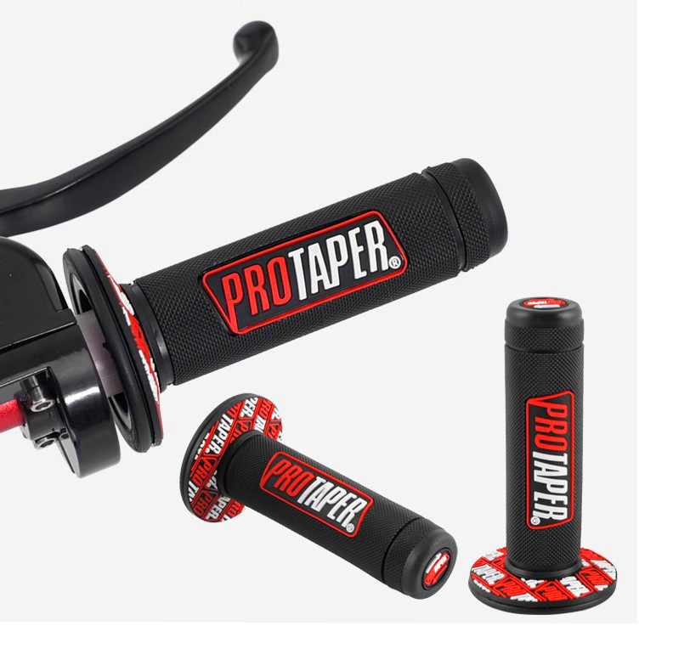 | A16-CBJ-Rojo | 车把胶-红 | 20 | 20 | 12 |  |  | 8
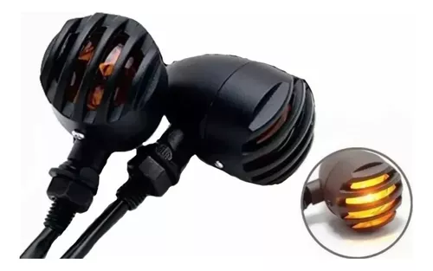 | A16-FGZXD | 复古转向灯 | 150 | 136 |  |  |  |  |  |  | 84 |  |  | 52

S24120552-12.24-3.0-fz
总箱数 | 5 | 类型 | 纺织 | 箱规 | 55 | 45 | 41 | 55 | 45 | 41 | 55 | 45 | 41 | 55 | 45 | 41 | 40 | 30 | 30
总箱重 | 90 | 价格 | 3000 | 箱重 | 20 |  |  | 20 |  |  | 20 |  |  | 20 |  |  | 10 |  |  | 0 | 0 | 0 | 0 | 0 | 0 | 0 | 0 | 0 | 0 | 0 | 0 | 0 | 0 | 0 | 0 | 0 | 0 | 0 | 0 | 0 | 0 | 0 | 0 | 0 | 0 | 0 | 0 | 0 | 0 | 0 | 0 | 0 | 0 | 0 | 0 | 0 | 0 | 0 | 0 | 0 | 0 | 0 | 0 | 0 | 0 | 0 | 0 | 0 | 0 | 0 | 0 | 0 | 0 | 0
总体积 | 0.44 |  |  | 体积 | 0.101475 |  |  | 0.101475 |  |  | 0.101475 |  |  | 0.101475 |  |  | 0.036 |  |  | 0 | 0 | 0 | 0 | 0 | 0 | 0 | 0 | 0 | 0 | 0 | 0 | 0 | 0 | 0 | 0 | 0 | 0 | 0 | 0 | 0 | 0 | 0 | 0 | 0 | 0 | 0 | 0 | 0 | 0 | 0 | 0 | 0 | 0 | 0 | 0 | 0 | 0 | 0 | 0 | 0 | 0 | 0 | 0 | 0 | 0 | 0 | 0 | 0 | 0 | 0 | 0 | 0 | 0 | 0
总单边+1体积 | 0.47 |  |  | 单边+1体积 | 0.108192 |  |  | 0.108192 |  |  | 0.108192 |  |  | 0.108192 |  |  | 0.039401 |  |  | 0 | 0 | 0 | 0 | 0 | 0 | 0 | 0 | 0 | 0 | 0 | 0 | 0 | 0 | 0 | 0 | 0 | 0 | 0 | 0 | 0 | 0 | 0 | 0 | 0 | 0 | 0 | 0 | 0 | 0 | 0 | 0 | 0 | 0 | 0 | 0 | 0 | 0 | 0 | 0 | 0 | 0 | 0 | 0 | 0 | 0 | 0 | 0 | 0 | 0 | 0 | 0 | 0 | 0 | 0
总件数 | 475 |  |  | 每箱件数 | 118 |  |  | 117 |  |  | 108 |  |  | 100 |  |  | 32 |  |  | 0 | 0 | 0 | 0 | 0 | 0 | 0 | 0 | 0 | 0 | 0 | 0 | 0 | 0 | 0 | 0 | 0 | 0 | 0 | 0 | 0 | 0 | 0 | 0 | 0 | 0 | 0 | 0 | 0 | 0 | 0 | 0 | 0 | 0 | 0 | 0 | 0 | 0 | 0 | 0 | 0 | 0 | 0 | 0 | 0 | 0 | 0 | 0 | 0 | 0 | 0 | 0 | 0 | 0 | 0
图片 | sku | 中文sku | 原定总数 | 实际到货 | 1 |  |  | 2 |  |  | 3 |  |  | 4 |  |  | 5 |  |  | 6 | 7 | 8 | 9 | 10 | 11 | 12 | 13 | 14 | 15 | 16 | 17 | 18 | 19 | 20 | 21 | 22 | 23 | 24 | 25 | 26 | 27 | 28 | 29 | 30 | 31 | 32 | 33 | 34 | 35 | 36 | 37 | 38 | 39 | 40 | 41 | 42 | 43 | 44 | 45 | 46 | 47 | 48 | 49 | 50 | 51 | 52 | 53 | 54 | 55 | 56 | 57 | 58 | 59 | 60
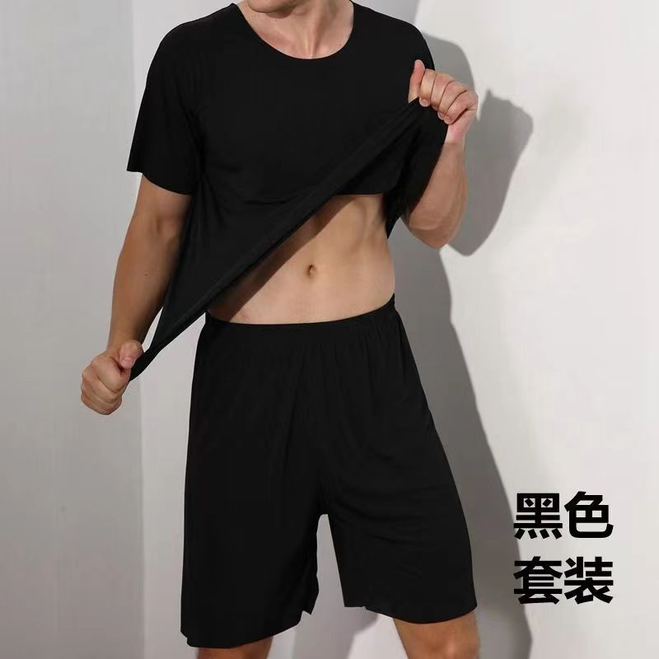 | A16-BSJJF-Negro-L | 冰丝家居服-黑-L | 20 | 19 | 19
 | A16-BSJJF-Negro-XL | 冰丝家居服-黑-XL | 20 | 19 | 19
 | A16-BSJJF-Negro-2XL | 冰丝家居服-黑-2XL | 20 | 19 |  |  |  | 19
 | A16-BSJJF-Negro-3XL | 冰丝家居服-黑-3XL | 20 | 19 |  |  |  | 19
 | A16-BSJJF-Negro-4XL | 冰丝家居服-黑-4XL | 20 | 19 |  |  |  | 19
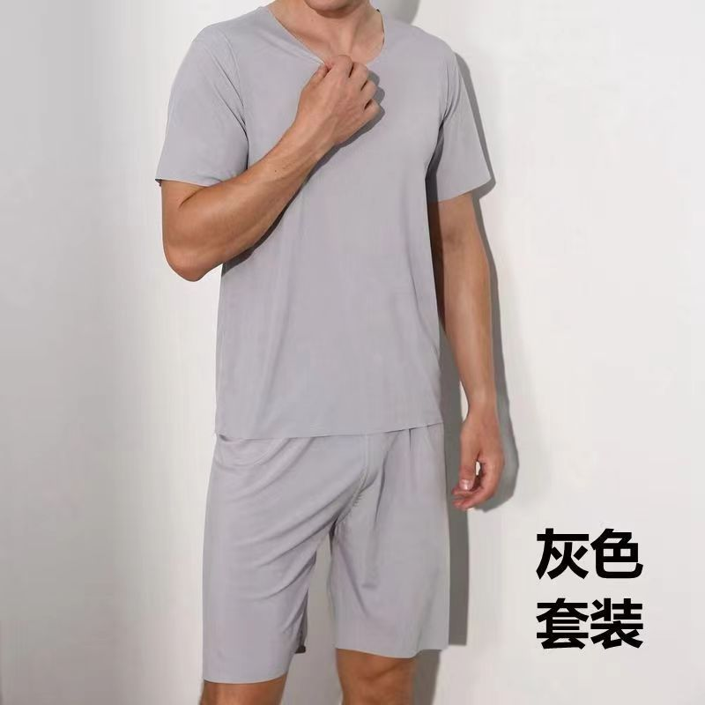 | A16-BSJJF-Gris-L | 冰丝家居服-灰-L | 20 | 0
 | A16-BSJJF-Gris-XL | 冰丝家居服-灰-XL | 20 | 20 | 20
 | A16-BSJJF-Gris-2XL | 冰丝家居服-灰-2XL | 20 | 20 | 20
 | A16-BSJJF-Gris-3XL | 冰丝家居服-灰-3XL | 20 | 20 | 20
 | A16-BSJJF-Gris-4XL | 冰丝家居服-灰-4XL | 20 | 20 | 20
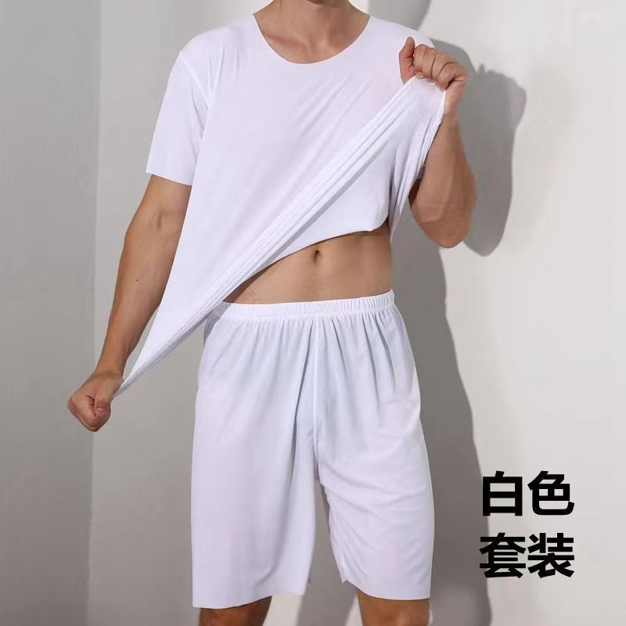 | A16-BSJJF-Blanco-L | 冰丝家居服-白-L | 10 | 10 |  |  |  | 10
 | A16-BSJJF-Blanco-XL | 冰丝家居服-白-XL | 10 | 10 |  |  |  |  |  |  | 10
 | A16-BSJJF-Blanco-2XL | 冰丝家居服-白-2XL | 10 | 10 |  |  |  |  |  |  | 10
 | A16-BSJJF-Blanco-3XL | 冰丝家居服-白-3XL | 10 | 10 |  |  |  |  |  |  | 10
 | A16-BSJJF-Blanco-4XL | 冰丝家居服-白-4XL | 10 | 10 |  |  |  |  |  |  | 10
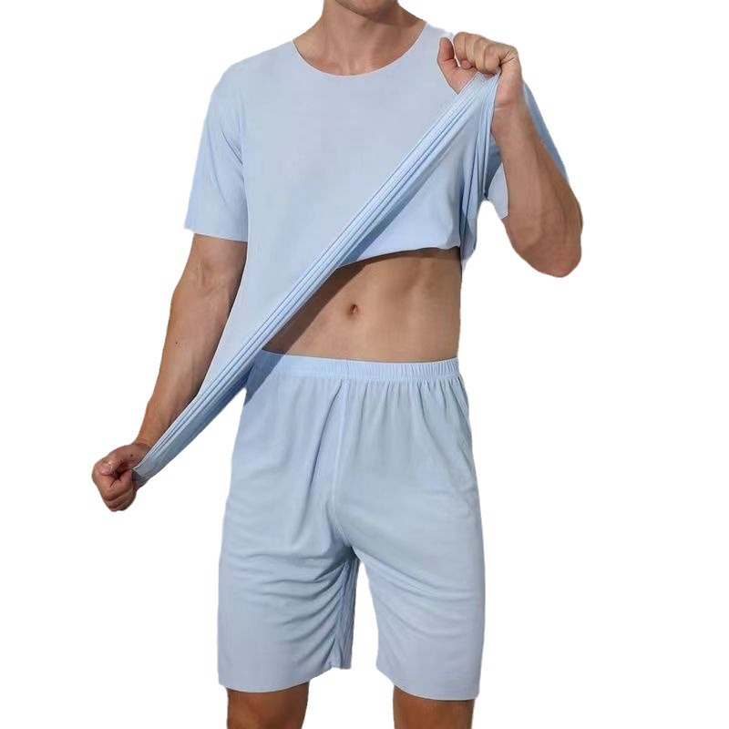 | A16-BSJJF-Azul claro-L | 冰丝家居服-浅蓝-L | 10 | 10 |  |  |  | 10
 | A16-BSJJF-Azul claro-XL | 冰丝家居服-浅蓝-XL | 10 | 10 |  |  |  | 10
 | A16-BSJJF-Azul claro-2XL | 冰丝家居服-浅蓝-2XL | 10 | 10 |  |  |  | 10
 | A16-BSJJF-Azul claro-3XL | 冰丝家居服-浅蓝-3XL | 10 | 10 |  |  |  | 10
 | A16-BSJJF-Azul claro-4XL | 冰丝家居服-浅蓝-4XL | 10 | 10 |  |  |  | 10
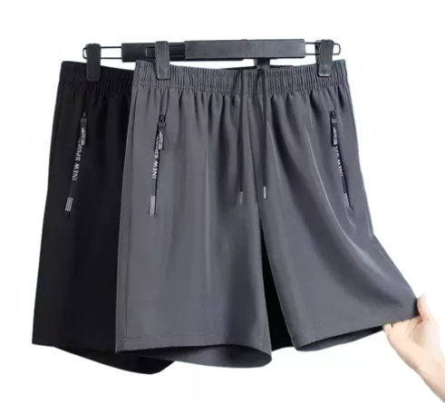 | A16-LTDK-Negro Gris-M | 两条短裤-黑灰-M | 50 | 50 |  |  |  |  |  |  | 50
 | A16-LTDK-Negro Gris-L | 两条短裤-黑灰-L | 50 | 50 |  |  |  |  |  |  | 18 |  |  |  |  |  | 32
 | A16-LTDK-Negro Gris-XL | 两条短裤-黑灰-XL | 50 | 50 |  |  |  |  |  |  |  |  |  | 50
 | A16-LTDK-Negro Gris-2XL | 两条短裤-黑灰-2XL | 50 | 50 |  |  |  |  |  |  |  |  |  | 50

